Circuito Economico
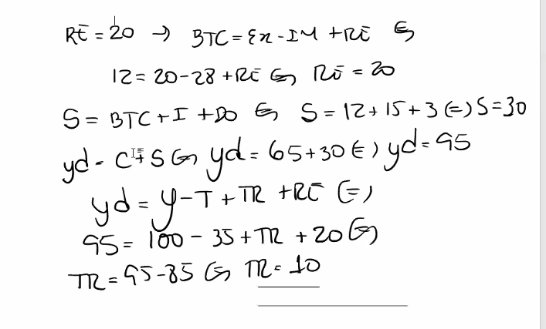
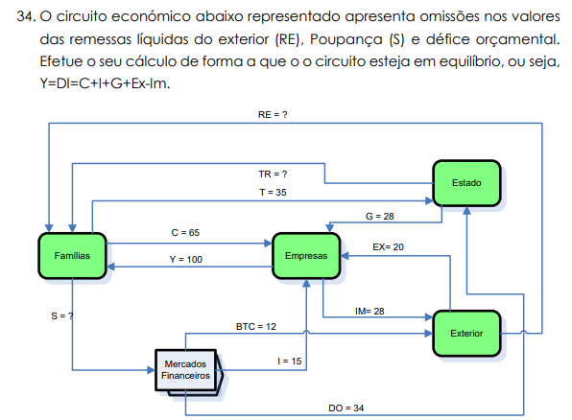
Siglas | Valores | Formula | Valor
RE |  | BTC=Ex-Im+RE | 20
TR |  | SO=T-G-TR yd=Y-T+TR+RE
T | 35 | SO=T-G-TR
G | 28
Ex | 20
Im | 28
BTC | 12 | Ex-Im+RE(remessas do exterior) | 12
DO | 3
C | 65
Y | 100 | Y=DI=C+I+G+Ex+Im | 156
S
I | 15 | BTC+I+DO | 30

Deflator de PIB
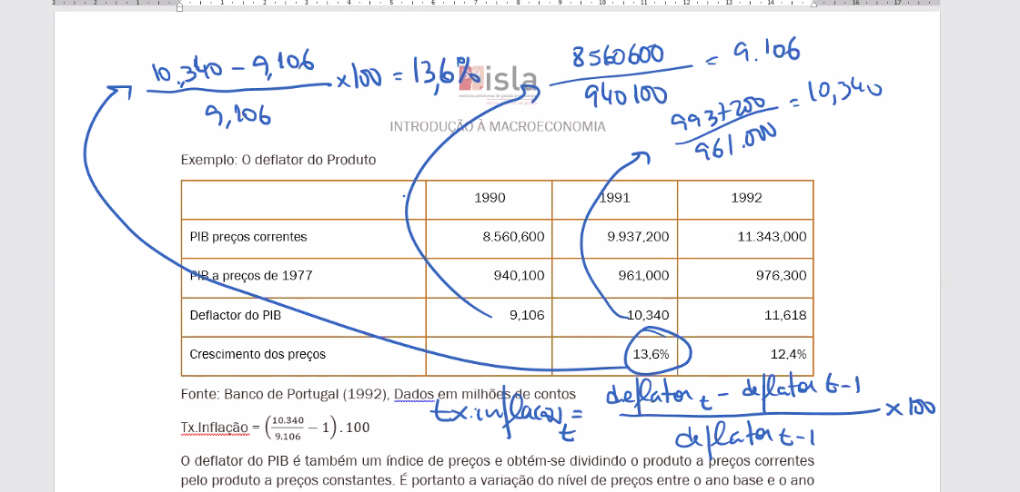
 | 1990 | 1991 | 1992
PIB precos correntes | 8560600 | 9937200 | 11343000
PIB A Precos de 1977 | 940100 | 961000 | 976300
Deflactor do PIB | 9106 | 10340 | 11618
Crescimento dos Precos |  | 13.55% | 12.36%

Sabendo que o PIB real triplicou entre o período 0 e 1, que valor terá o deflator do PIB no período
 | PIB NOminal | PIB Real | Deflactor
 | 50 | 50 | 1
 | 225 | 150 | 1.5

 | Taxa de inflacao | 50

PIBpmPIBcf
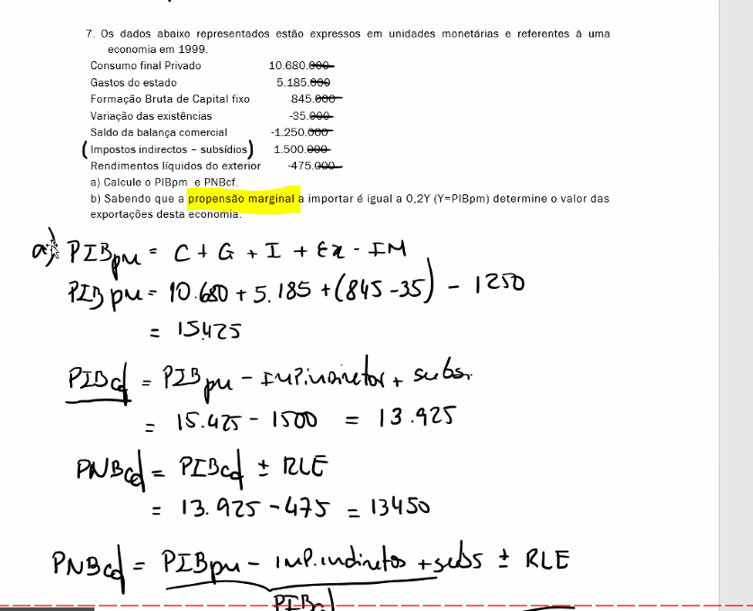
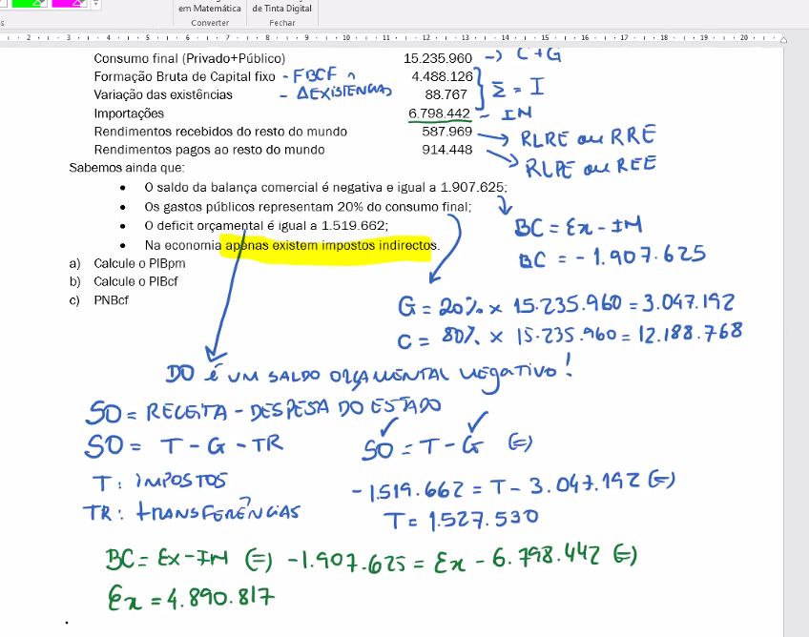
Consumo final Privado | 10680000
Gastos do estado | 5185000
Formação Bruta de Capital fixo | 845000
Variação das existências - | -35000
Saldo da balança comercial - | -1250000
Impostos indirectos – subsídios | 1500000
Rendimentos líquidos do exterior - | 475000

Calcule o PIBpm | PIBpm=C+G+I+Ex-Im
17995000

Calcule o PIBcf
16495000

16020000

propensao marginal a importar | 0.2y
Valor das exportacoes

